マスターズ表紙
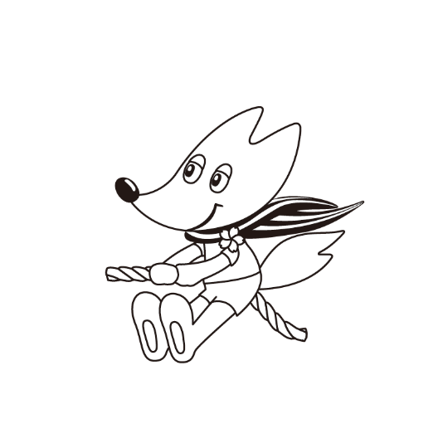

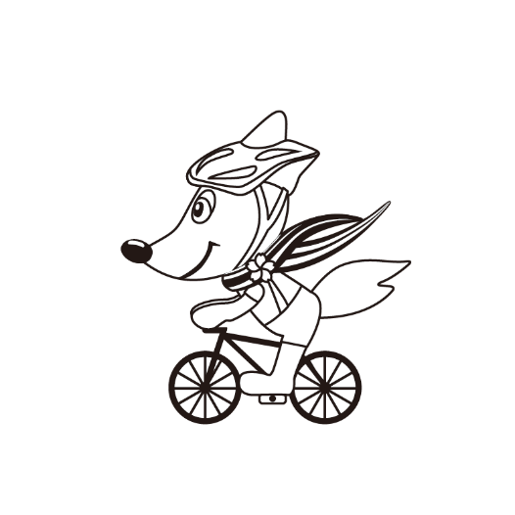
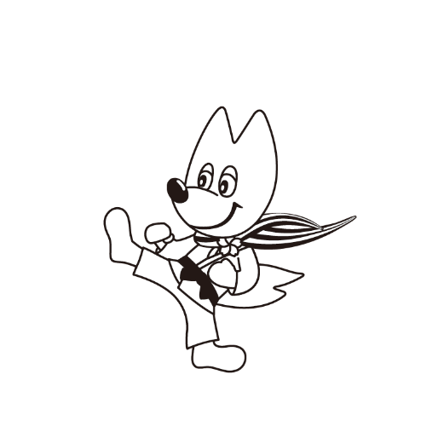



第4８回京都府民総合体育大会
市町村交流マスターズ大会

参 加 申 込 書

 | 参加申込提出期限

 | グラウンド・ゴルフ | ２０２５年 ５月 １日（木）
 | ゲートボール | ２０２５年 ５月 15日（木）
 | テニス | ２０２５年 ６月 ６日（金）
 | 卓球 | ２０２５年 ７月 11日（金）
 | バレーボール ソフトテニス 軟式野球 ソフトボール サッカー 陸上競技 ゴルフ | ２０２５年 ９月 ５日（金）
 | バドミントン | ２０２５年 ９月 26日（金）
 | ボウリング | ２０２５年 11月 ７日（金）

